art 138
QOL-días

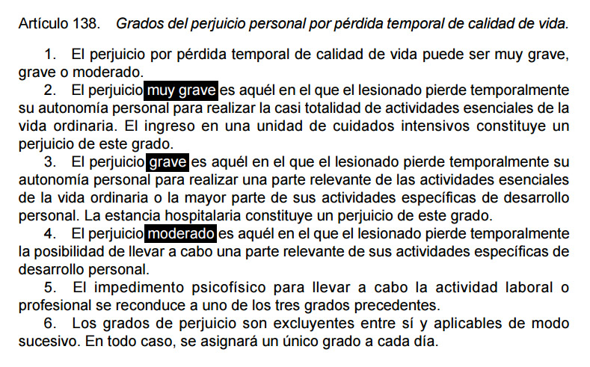

art 108
QOL-secuelas

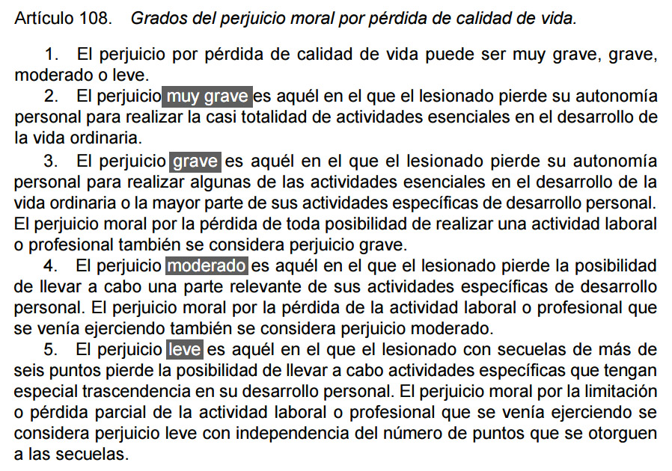

QOL-instrucciones
QOL-instrucciones

 | Marcar con una X las casillas sombreadas correspondientes al grado de afectación de cada actividad

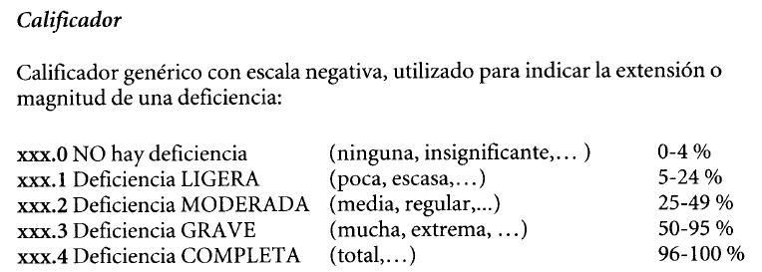
 | Las opciones son:

 |  | 0%: NO hay limitación o MUY LIGERA
 |  | 15%: limitación LIGERA
 |  | 40%: limitación MODERADA
 |  | 75%: limitación GRAVE
 |  | 100%: impedimento COMPLETO

 | En las AEDP por defecto aparece un peso porcentual de cada actividad similar, pudiendo modificarse en las casillas sombreadas

 | Resolución de pantalla óptima: 1680 x 1050 |  | Versión 3.3 (actualizada 20 octubre 2025)
 |  |  | actualización % afectación acorde con RD 888/2022

